案例
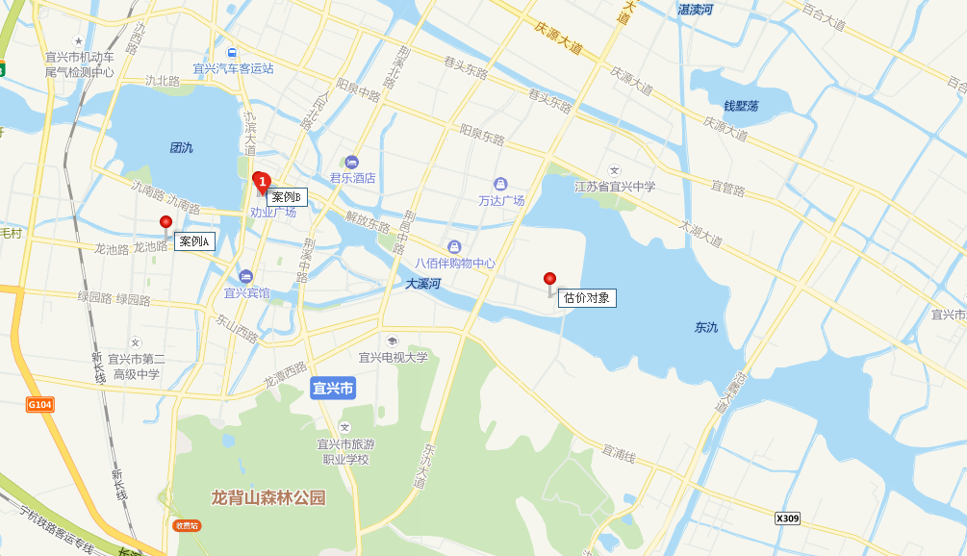

序号 | 项目名称 | 房号 | 产品类型 | 客户名称 | 预测面积 (平米) | 实测面积 (平米) | 建筑面积差 （平米） | 单价 （元） | 网欣合同总价 (元) | 实际总价 （元） | 应收面积补差 （元） | 销售状态 | 网签日期
66 | 宜兴凤凰街 | A-外铺117 | 地上商业 | 许红英;汤宜菡;汤佳妮 | 35.92 | 35.93 | -0.01 | 52,895.32 | 1,900,000.00 | 1,900,529.00 | 529.00 | 已售 | 2017-09-17
437 | 宜兴凤凰街 | C-外铺104 | 地上商业 | 蒋红梅 | 15.57 | 15.57 | 0.00 | 52,396.92 | 815,820.00 | 815,820.00 | 0.00 | 已售 | 2016-09-17
458 | 宜兴凤凰街 | C-外铺125 | 地上商业 | 陈卓 | 36.04 | 36.05 | -0.01 | 53,436.02 | 1,925,834.00 | 1,925,834.00 | 0.00 | 已售 | 2017-10-18

